履歴書
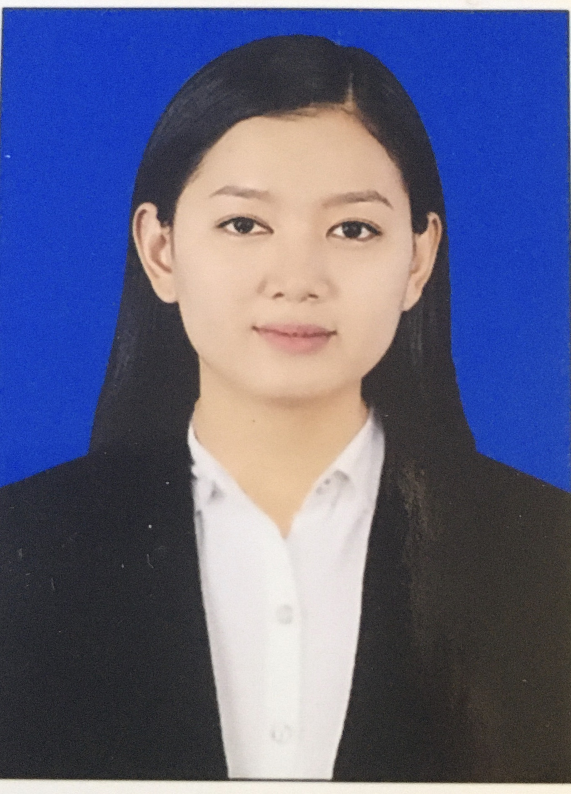
 |  |  |  |  |  |  |  |  |  |  |  | 作成日 |  | 2022.09.28
履歴書 |  |  |  |  |  |  |  |  |  |  |  |  |  | 顔写真
ﾌﾘｶﾞﾅ | ミキントゥエレー |  |  |  |  | 生年月日 | 1995.01.08 |  | 年齢 |  | 28歳
氏名 | Mi Khin Thwet Lay |  |  |  |  | 性別 |  |  | パスポート
（英語表示） |  |  |  |  |  | Ｅmail（PC） | khinthwetlay.mm@gmail.com
電話 | 09-774911163 |  |  |  |  | 携帯mail
現住所 | 〒(12052) No.(94),パウン タウンシップ、モアタマ、パテイン クウィン ビレッジ、モン州、ミャンマー国 |  |  |  |  |  |  |  | 最寄り駅
備考 | 日本就労ビザ： |  |  |  | ビザ期限： |  |  | まで | 種類：

言語 | 日本語 |  |  | 英語 |  |  | その他（ ） |  |  | 言語スキル補足説明
会話レベル |  |  |  |  |  |  |  |  |  | 日本語レベル ：N3

学歴 | 学校名（英語名） |  |  |  |  |  | 学部・専攻（英語） |  |  |  | 入学年月（y/m） |  |  | 卒業年月（y/m） |  | 年数
 | Technological University(Mawlamyine) |  |  |  |  |  | B.E(IT) |  |  |  | ２０12年12月 |  |  | ２０18年11月 |  | 6年

保有資格 ・免許等 | 名称 |  |  |  |  |  | 取得年月 | 名称 |  |  |  |  |  |  | 取得年月
 | 日本語検定
 | 英語
 | 英語（TOEIC検定） |  |  |  |  | 点
 | 日本の自動車免許

使用可能ツール・ソフトウェア等、 （ ）内は使用期間
CAD |  | NX | （ ） |  |  | CATIA-V5 | （ ） |  | I-DEAS |  | （ ） |  |  | Solid Works | （ ）
 |  | Auto CAD | （ ） |  |  | Pro/E | （ ） |  | Teamcenter |  | （ ） |  |  | BOM（G2B） | （ ）
 |  | Cadam | （ ） |  |  |  | （ ） |  |  |  | （ ） |  |  |  | （ ）
IT |  | C言語 |  |  |  | C++ | （ ） |  | Python |  | ( ) |  |  | JAVA | （ ）
 |  | C# | （ ） |  |  | Oracle | （ ） |  | ASP．NET |  | （ ） |  |  | PHP | （ ）
その他 |  | ANSA | （ ） |  |  | ABAQUS | （ ） |  | NASTRAN |  | （ ） |  |  | ANSYS | （ ）
 |  | HyperMesh | （ ） |  |  | PAM-CRASH | （ ） |  | Matlab |  | （ ） |  |  | Simulink | （ ）
 |  | STAR-CD | （ ） |  |  | JMAG | （ ） |  | Ms work |  | （ ） |  |  |  | （ ）

期間 | 就業先 |  |  | 業務内容（具体的、詳細に記入） |  |  |  |  |  |  |  |  | 使用ツール／習得技術
２０１8年１２月～ ２０２０年１月 | 会社名：Qualy Myanmar Co.Ltd 部署名：QAエンジニア |  |  | 【プロジェクトの説明】 ●ゲームやアプリやウェブサイトの基本動作検証シートを使ってバグを探しながらテストをする。 ●シートが無いゲームやアプリやウェブサイトはランダムテストをしてバグを探す。 ●テストの状況を開発者さんにレポートする。 【チーム人数】 40名 【担当業務】 ●チームのメンバー |  |  |  |  |  |  |  |  | 環境：QAテスト ツール：Excel Sheet、Google Sheet テストは違うデバイス、違うバージョンにする。

２０２０年２月～ ２０２１年９月 | 会社名：Qualy Myanmar Co.Ltd 部署名：Web developer |  |  | 【プロジェクトの説明】 ●Webページ作成（デザインだけ） ●自分が作成したページのミスーを探すと修正する ●リーダーが指定されたページのコーディング（デザインだけ） 【チーム人数】 3名 【担当業務】 ●チームのメンバー |  |  |  |  |  |  |  |  | 言語：HTML、 CSS、Javascript、Jquery ツール：Sublime Text、Adobe Photoshop、XAMPP、Filezilla

２０２１年１０月～ ２０２２年３月 | 会社名：Qualy Myanmar Co.Ltd 部署名：Web developer |  |  | 【プロジェクトの説明】 ●お客様から頂いたデザインデータ「PSD」ファイル通りに Webページ作成 ●Webページ作成(Responsive)とお客様から修正依頼を修正する ●リーダーが指定されたページのコーディング ●メンバーの作業をチェックするとリーダーに報告する ●納期が間に合うため他のメンバーに手伝ってくれる 【チーム人数】 7名 【担当業務】 ●チームのサブリーダー |  |  |  |  |  |  |  |  | 言語：HTML、CSS、PHP、 Boostrap、Javascript、Jquery、Wordpress、Mysql ツール：Sublime Text、Adobe Photoshop、XAMPP、Filezilla

職務経験での自己ＰＲ、応募動機など（大学での成績順位、頑張ったこと、趣味等）
ミャンマーにある日本のITの会社で３年以上経験があります。趣味は人と喋ることと音楽を聞くのが好きです。日本の文化と習慣に興味があるのでチャンスがあれば日本の学校で勉強したいです。2022/12月のJLPTN3レべルを受けて今はN2を勉強しております。漢字は難しいですが一生懸命勉強しています。日本人みたい話せるように頑張っています。私は諦めないでぜひ日本で働きたいです。よろしくお願い致します。

希望職種
Web developerとQAエンジニア

日本滞在可能年数

備考

